상품제안서
부직포가방 초음파 M자형가방 320*360*130mm | 상품코드: S41432

 |  |  |  |  |  |  | 02-713-8555 | www.synergygift.co.kr
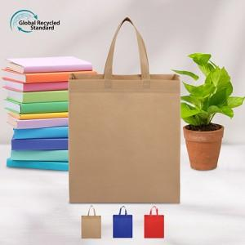

【상세/제작정보】 | <p><span style="font-size: 14pt;">※ 기본수량 미만 발주 진행시 별도 문의 바랍니다.</span></p><p><span style="font-size: 14pt;">※ 운임비 별도 발생 됩니다.</span></p>

【인쇄/포장옵션】 | 실크 / 포장불가능

【공급단가】 | 수량 | 500~ | 1,000~ | 3,000~ | 10,000~ | 20,000~
*VAT별도 | 레드 | 845원 | 820원 | 795원 | 765원 | 755원
 | 블루 | 845원 | 820원 | 795원 | 765원 | 755원
 | 베이지 | 845원 | 820원 | 795원 | 765원 | 755원

【상품 URL】 | https://www.synergygift.co.kr:443/src/goods_detail.php?gdno=41432

